Движение товаров
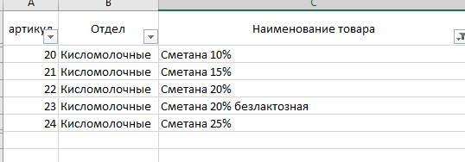
ID операции | Дата | ID магазина | Артикул | Количество упаковок, шт | Тип операции | цена
...
3404 | 2024-10-14 | M15 | 20 | 147 | Продажа | 60
3405 | 2024-10-14 | M15 | 21 | 138 | Продажа | 70
3406 | 2024-10-14 | M15 | 22 | 129 | Продажа | 80
3407 | 2024-10-14 | M15 | 23 | 191 | Продажа | 120
3408 | 2024-10-14 | M15 | 24 | 155 | Продажа | 115
...

